Sheet1

1、电感电流不突变时的感生电压计算
电感初始电流（A） | 电感变化后的电流（A） | 电流变化量（A） | 变化时间（ns） | 电感大小（uH） | 感生电压（V）
0 | 1 | 1 | 1000 | 100 | 100

2、电感电流突变时，对外电压的计算
电感电流(A) | 电感量（uH） | 电感能量转换效率（%） | 寄生电容值（nf） | 预估高压(V)
1 | 100 | 100.00% | 100 | 31.622776602
注： 电感电流不突变，即表明电感存在有完整的储能回路和续流回路。 电感的电流发生突变，即当电感流过电流时，开关断开瞬间会没有续流回路。

干货
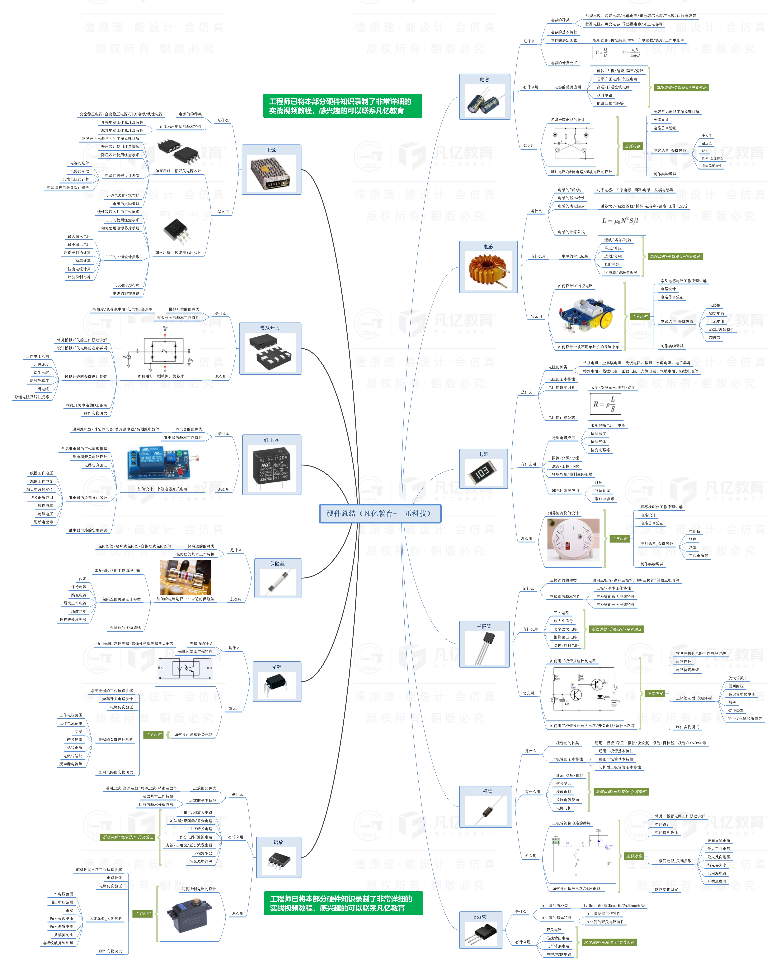


此文档由一π科技和凡亿教育鼎力打造，凡亿是国内领先的电子研发和技术培训提供商，是国家认定的高新技术企业。目前近110万电子会员，技术储备为社会持续输送7万余人高级工程师，服务了1万多中小型企业合作伙伴。 凡亿教育课程开设了硬件、PCB、仿真、电源、EMC、FPGA、电机、嵌入式、单片机、物联网、人工智能、天线射频等多门主流学科。目前，凡亿教育毕业学员九成实现涨薪，八成涨薪超20%，最高涨幅达200%，就业企业不乏航天通信、同步电子、视源股份，华为等明星企业。

联系助教 领取干货课程

